MVC和SpringMVC
SpringMVC框架原理图

springmvc框架

什么是springmvc

springmvc是spring框架的一个模块，springmvc和spring无需通过中间整合层进行整合。
springmvc是一个基于mvc的web框架。

mvc在b/s系统 下的应用

mvc是一个设计模式，mvc在b/s系统 下的应用：

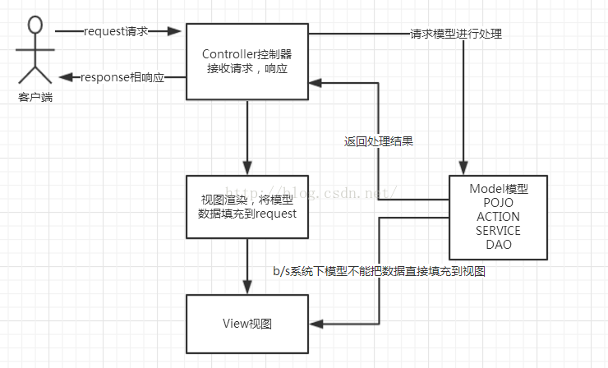

springmvc框架

第一步：发起请求到前端控制器(DispatcherServlet)

第二步：前端控制器请求HandlerMapping查找 Handler
 | 可以根据xml配置、注解进行查找

第三步：处理器映射器HandlerMapping向前端控制器返回Handler

第四步：前端控制器调用处理器适配器去执行Handler

第五步：处理器适配器去执行Handler

第六步：Handler执行完成给适配器返回ModelAndView

第七步：处理器适配器向前端控制器返回ModelAndView
 | ModelAndView是springmvc框架的一个底层对象，包括Model和view

第八步：前端控制器请求视图解析器去进行视图解析
 | 根据逻辑视图名解析成真正的视图(jsp)

第九步：视图解析器向前端控制器返回View

第十步：前端控制器进行视图渲染
 | 视图渲染将模型数据(在ModelAndView对象中)填充到request域

第十一步：前端控制器向用户响应结果

组件：
 | 1、前端控制器DispatcherServlet（不需要程序员开发）

 | 作用接收请求，响应结果，相当于转发器，中央处理器。

 | 有了DispatcherServlet减少了其它组件之间的耦合度。

 | 2、处理器映射器HandlerMapping(不需要程序员开发)

 | 作用：根据请求的url查找Handler

 | 3、处理器适配器HandlerAdapter

 | 作用：按照特定规则（HandlerAdapter要求的规则）去执行Handler

 | 4、处理器Handler(需要程序员开发)

 | 注意：编写Handler时按照HandlerAdapter的要求去做，这样适配器才可以去正确执行Handler

 | 5、视图解析器View resolver(不需要程序员开发)

 | 作用：进行视图解析，根据逻辑视图名解析成真正的视图（view）

 | 6、视图View(需要程序员开发jsp)

 | View是一个接口，实现类支持不同的View类型（jsp、freemarker、pdf...）

